Sheet1 (2)
申购合同
供方：上海汭洐 |  |  |  |  |  | 合同标号： |  | 20251017-1
需方：威斯嘉服装有限公司 |  |  |  |  |  | 签订点： | 广东佛山顺德均安镇畅兴工业区均益路9号4楼
产品名称，规格，数量，金额 |  |  |  |  |  | 签订时间： |  | 2025-10-17 |  |  |  | 出货日期 2025-10-27
客户 | 款号 | PO | 货品名 | 内容 | 订单数 |  |  |  |  |  |  | 需订数量 | 损耗 | 单价 | 总金额
 |  |  |  |  |  | 6 | 8 | 10 | 12 | 14 | 16
利丰 | 172876 | 1545054 | 腰卡 | MID THIGH SKIRT | 400 | 21 | 56 | 102 | 117 | 77 | 36 | 409 |  | 0.149 | 60.94
 | 咖啡色 |  | 纸质吊牌 | MID WAIST |  | 不用配绳仔 |  |  |  |  |  | 408 |  | 0.221 | 90.17
利丰 | 172876 | 1544123 | 腰卡 | MID THIGH SKIRT | 400 | 21 | 56 | 102 | 117 | 76 | 35 | 407 | 3% | 0.149 | 60.64
 | 黑 |  | 纸质吊牌 | MID WAIST |  | 不用配绳仔 |  |  |  |  |  | 407 |  | 0.221 | 89.90
利丰 | 172876 | 1544116 | 腰卡 | MID THIGH SKIRT | 500 | 30 | 61 | 132 | 142 | 102 | 40 | 507 | 3% | 0.149 | 75.54
 | 品蓝 |  | 纸质吊牌 | MID WAIST |  | 不用配绳仔 |  |  |  |  |  | 509 |  | 0.221 | 112.38
合计 |  |  |  |  |  |  |  |  |  |  |  |  |  |  | 489.58
备注
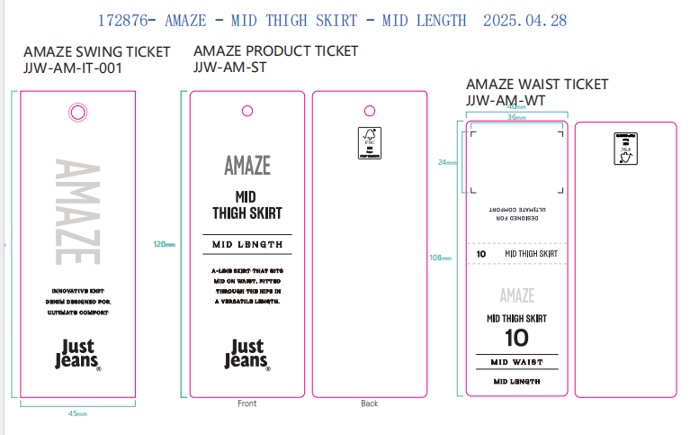
部门 |  |  | 跟单 梁珍
购品种类型 |  |  | 腰卡
订购原因：
申购人签名
主管签名

